REQUEST_TABLE
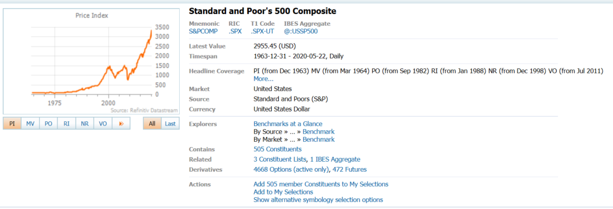
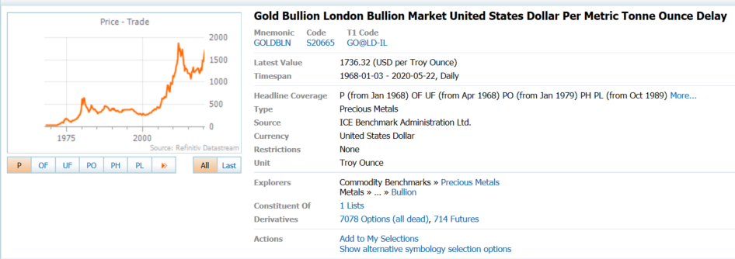
3.0.26.10

 |  |  |  |  |  |  |  |  |  | Last Refreshed: | 2020-05-25
 | Update | Request Type | Format | Series Lookup | Datatype/Expressions | Start Date | End Date | Freq |  | Status | Description |  |  | Statistics |  |  |  | Sequencing
 |  |  |  |  |  |  |  |  |  |  |  | Rows | Cols | Total | Started | Finished | Duration
 | YES | TS | RCM | S&PCOMP |  | 01/01/1970 |  | Quarterly | ='S&P 500 Composite'!$A$1 | OK |  | 203 | 2 | 406 | 9:11:35 | 9:11:39 | 0:00:03
 | YES | TS | RCM | GOLDBLN |  | 01/01/1970 |  | Quarterly | ='Gold Bullion'!$A$1 | OK |  | 203 | 2 | 406 | 9:11:35 | 9:11:40 | 0:00:05

